음악FM
CBS 음악FM 주간기본편성표
FM 93.9 MHz(수도권) / FM 102.1 MHz(부산) / FM 97.1 MHz(대구)/FM 98.1 MHz(광주) 2026년 6월 15일 기준
시급 | 시 |  | 월 ~ 토 |  | 일 | 방송요금
C | 4 | R/L | 1부 | 이명희의 내가 매일 기쁘게(부산, 대구, 광주 L) |  | 27,160
 | 5 | R/L | 2부
B | 6 | R |  | 정민아의 Amazing Grace |  | 84,000
A | 7 | R | 1부 | 김윤주의 그대와 여는 아침 |  | 209,000
 | 8 | R | 2부
 | 9 | R | 1부 | 김정원의 아름다운 당신에게 |  | 202,000
 | 10 | R | 2부
 | 11 | R |  | 최강희의 영화음악(대구 L) |  | 187,400
 | 12 | R/L | 1부 | 이수영의 12시에 만납시다(광주 L) |  | 184,120
 | 13 | R/L | 2부
 | 14 | R | 1부 | 한동준의 FM POPS |  | 194,000
 | 15 | R | 2부
B | 16 | R/L | 1부 | 박승화의 가요속으로 |  | 143,000
 | 17 | R/L | 2부
A | 18 | R | 1부 | 김용신의 저녁스케치 |  | 209,000
 | 19 | R | 2부
 | 20 | R | 1부 | 김현주의 행복한 동행 |  | 187,000
B | 21 | R | 2부 |  |  | 105,000
 | 22 | R | 1부 | 허윤희의 꿈과 음악 사이에 |  | 97,000
 | 23 | R | 2부 |  |  | 93,000
C | 24 | R/L |  | 한밤의 음반가게 (BGM 프로그램) |  | 33,000
 | 01 | R/L |  | 최강희의 영화음악 (재방송) |  | 33,000
 | 02 | R/L | 1부 | 김정원의 아름다운 당신에게(재방송) (대구, 부산, 광주 L) |  | 27,160
 | 03 | R/L | 2부

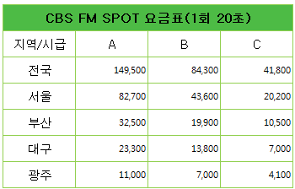
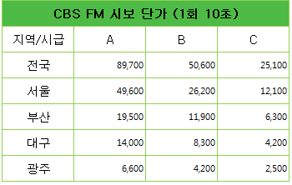
한국방송광고진흥공사 영업2팀
서울시 중구 태평로 1가 25
☎ 02-731 - 7248
( R : 수도권, 부산 / L : 수도권 )

CBS 마케팅사업본부
서울시 양천구 목동서로 159-1
☎ 02-2650 - 7161~5

